Tabelle1
一级分类 | 二级分类 | 一级内容 | 二级内容 | 修改
顶栏菜单栏 | 科豆商城 | 查看更多 |  | 将点击后指向的链接从原来的“里尔科豆商城”小程序转变为换到了“里尔商城”小程序之后的“科豆商城”主页 | 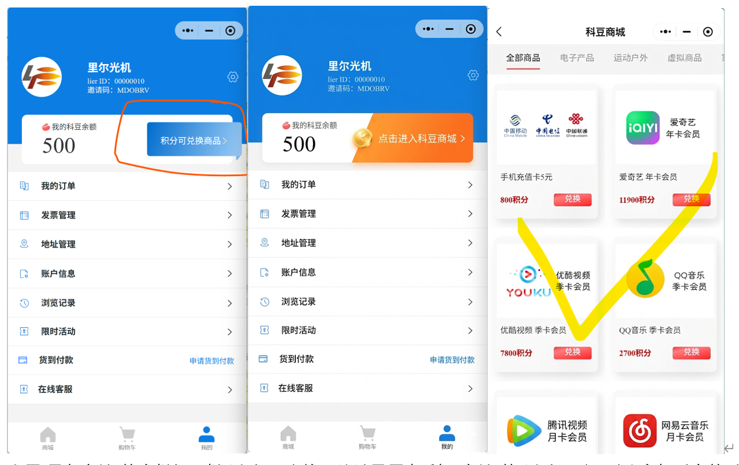
 |  | 其他15个产品的图样 | 兑换按钮 | 将点击后指向的链接从原来的“里尔科豆商城”小程序转变为换到了“里尔商城”小程序之后的“科豆商城”主页
 |  |  | 非兑换按钮的其他空白处 | 将点击后指向的链接从原来的“里尔科豆商城”小程序转变为换到了“里尔商城”小程序之后的“科豆商城”主页

